Sheet1
提 案 書

ファーストエイドミニ 4点セット FM02 |  | 参考上代 | ¥200 | 販売価格
 |  | （税別） |  | （税別）
【JAN】 | 4562121887749
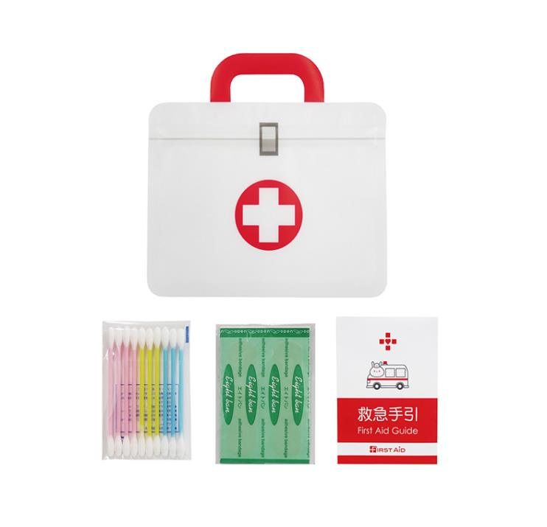 |  |  | 【商品番号】 FM02 【本体サイズ】 ジッパーポーチ：140×50×138㎜・14ｇ 【パッケージサイズ】 165×5×140㎜・15ｇ 【個装形態】 ポリ袋入り 【材質】 ジッパーポーチ：PET・ポリエチレン・ポリプロピレン 【入数】 400 【セット内容】 ジッパーポーチ・絆創膏5P・綿棒10P・救急手引き×各1 【商品説明】 救急アイテムを運びやすいジッパーポーチにまとめたファーストエイドミニセット 【生産国】 日本・中国・タイ

